Hoja1
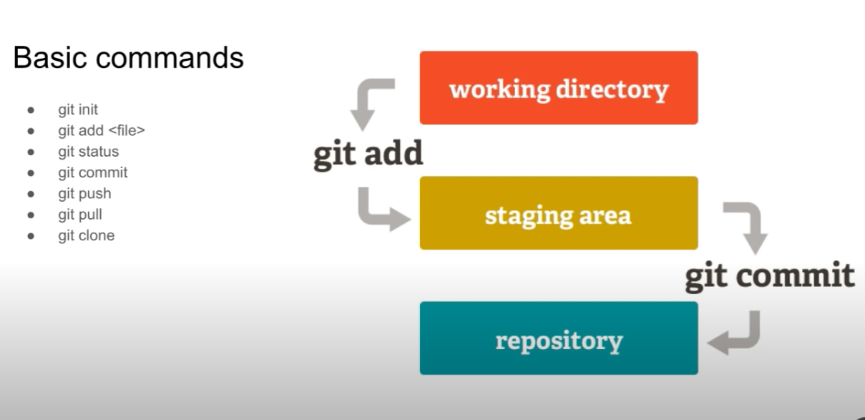
 |  | git checkout -- 01-web.html
 |  |  | para deshacer los cambios realizados en un archivo
comenzar a utilizar un proyecto |  | git restore <file>…
 |  |  | to discard changes in working directory

pasar los archivos desde working directoy a staging area

el estado de los archivos, en qué lugar se encuentran (working, staging)

enviar los archivos del staging al repository (snapshot)

subir los archivos a un repositorio remoto

traer los cambios que realizaron otros desarrolladores

hace una copia desde el servidor central al ordenador

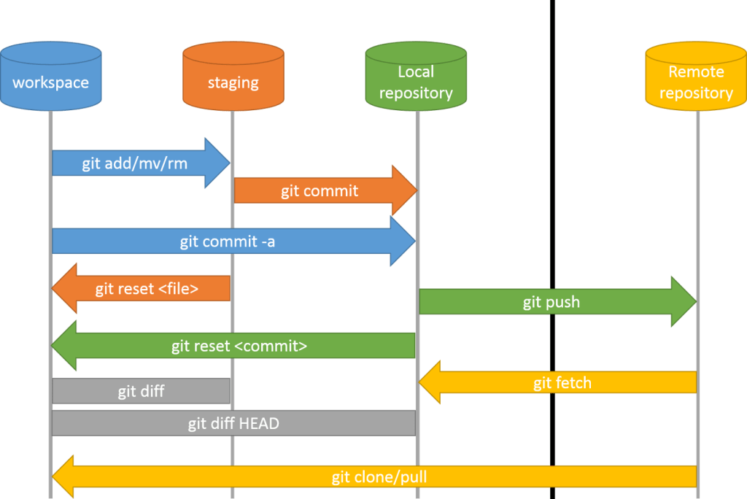

pendiente: | ver el tema de las branchs

